UI逻辑
 |  |  |  | 封妖UI相关逻辑
 |  | 道具方式
 |  |  | 在对局战斗中，通过点击道具图标进入道具模式。
这个要看道具栏和背包的设计是不是在一起， |  |  | 进入道具模式，相当于打开背包。
如果是类似天下的设计，是没法单独开道具界面的（因为根本没有）。 |  |  | 流程
这里只是象征的给个示意图说明流程，具体还等背包设计。 |  |  |  | 玩家点击对局UI中的背包图标——》序列中插入使用道具事件，战斗背景变暗，打开背包，图1
一般都是打开一个道具界面，没必要整个背包都开吧 | 点击道具就能选择么？ |  |  | ——》选择使用道具
选了道具还要手动关闭背包？好神奇的操作 | 选择道具后是自动关闭背包的么？不选道具关闭背包是做如何处理？ |  |  | ——》自动关闭背包，选择目标怪物使用道具，播放道具动画并扣除背包中的道具
这个动作如果和怪物攻击受击动作冲突如何处理 |  |  |  | ——》根据投喂结果播放怪物反应动作、友好度上升动画、捕获成功率增长动画
见《对局设计》文档的插入事件 | 选择道具之后背包是自动关闭的，不选道具的话， |  |  | ——》道具使用结束
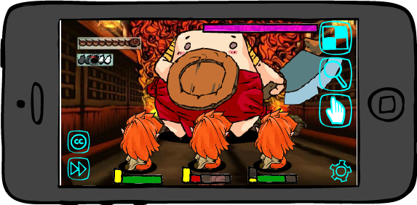
背 包
项目1
项目2
项目3
 | 关闭背包当然是玩家自己手动关了。
 | 抱歉之前没描述清晰。

 |  |  |  |  | 图1

 |  |  | 详细说明
 |  |  |  | 1. 选择使用道具的相关操作详见《背包文档》。
 |  |  |  | 若没有选择道具关闭背包（玩家手动关闭），则退出道具模式。
退出道具
 | 关背包后道具ui需要显示当前选择道具么？ |  |  | 2. 选定使用道具后，背包自动关闭，回到战斗模式，此时怪物全播放待机。
 |  |  |  | 同时隐藏照妖镜、摸摸、加速、托管的图标。
 |  |  |  | 在道具图标下方（原先照妖镜位置处）增加一个图标，作用为退出使用道具的模式。
 |  |  |  | 选择使用的道具图标出现在背包图标上方，道具图标半透明，道具图标右下角显示该道具数量，标示当前选中的道具，道具图标只是指示作用，不会影响背包的任何功能。
 |  |  |  | 见图2.

退出道具

 |  |  |  |  | 图2

 |  |  |  | 3. 选择目标怪物使用道具，使用后扣除道具
 |  |  |  |  | 选择操作：点击怪物模型。
 |  |  |  |  | 怪物响应区域：怪物模型所在区域。
 |  |  |  |  | 可使用怪物：投喂的食物、降妖符咒等道具只能对敌方怪物使用，若玩家点击自己的怪物，则在怪物身上出现禁止使用的图标，闪烁两次后消失。
 |  |  |  |  |  | 直到玩家选择任一只敌方怪物后，完成选择怪物使用道具的操作。
NO
 |  |  |  |  |  | 禁止使用图标类似效果
 |  |  |  |  |  | （最好能好看点撒~）
 |  |  |  |  | 若玩家点击的是不可抓取的怪物，则屏幕弹出IM提示：该怪物无法抓取，不能使用道具
 |  |  |  |  | 使用道具：点击一次怪物即消耗使用掉一个选择使用的道具。若玩家快速连续使用一个道具（点击间隔小于0.2秒（暂定）），则只播放一次该道具的使用动画以及一次怪物反应动作。
 |  |  |  |  |  | 但友好度/捕获成功率上升动画每使用一次道具就播放一次，连续使用时，前一个持续0.2秒后，后出现的内容将前一个内容挤至上方。
 |  |  |  |  |  | 目的是让同一怪物身上的提示内容能够错开，避免叠到一起完全无法看清。
 |  |  |  |  |  | 若道具数量变为0，玩家继续点击怪物使用道具，则弹出IM提示：没了！没了！没有了！
 |  |  |  |  |  | 若选择的怪物友好度已经达到100了，则再对该怪物使用道具时，道具不消耗且弹出IM提示：友好度已经达到100了，不要浪费食物啦！
 |  |  |  |  |  | 若选择的怪物捕获成功率已经达到100%了，则再对该怪物使用道具时，道具不消耗且弹出IM提示：捕获成功率已经达到满了哦！
设置中应该会有退出副本的选项，不能屏蔽 | 暂停使用是因为打开了设置界面，屏蔽操作为啥会回来？ |  |  |  | 屏蔽的操作：换怪、释放大招、集火目标、使用照妖镜、加速、托管。
为什么还要留一个设置，直接全都屏蔽了不好么 | 暂停了使用道具？那道具触发的屏蔽操作不都回来了？ |  |  |  | 暂停使用道具的操作：玩家手指点击设置，进入设置的对应操作模式，关闭后，返回当前道具操作状态。此过程中屏蔽UI不显示。
退出 | 回到背包状态，此时是相当于第一次点开道具么？ |  |  |  | 重新选择使用的道具：点击道具图标，回到背包状态，重新选择道具。
 | 已补充 |  |  |  |  |  | 相当于第一次点开背包。
选定道具后使用一次退出道具模式么？ |  |  |  |  | 放弃使用道具：直接点击放弃使用图标，则退出道具模式，使用道具事件结束，放弃使用图标隐藏，出现其他被隐藏的图标。
可叠加的道具使用一次后也退出么？ |  |  |  | 4. 播放道具动画
退出 |  |  |  |  | 道具动画
右边说的没有退出呀，这是不是忘了改了？ |  |  |  |  |  | 动画与某个道具或者某个类型的道具相对应，比如投喂一瓶牛奶，则在怪物上方出现一瓶牛奶倾倒的动画。
改为只能每次只能使用一个道具咯 |  |  |  |  |  | 为节省成本，可将道具分为几类，制作几类动画即可，比如饮品类、食物类、符咒类等，具体待设计。
 |  |  |  |  |  | 对于符咒类道具，需要有玩家画符操作，此处播放道具动画对于符咒来说，播放的是符咒出现表现：一张符咒飞入屏幕，化成一个符文的图样。

有必要这么复杂么，建议去掉画符操作 | 画符操作太复杂了，之前xw说有付费的符，土豪花着钱，操作复杂找罪受 |  |  | 5. 画符操作（仅存在于使用符咒类道具）
干脆摸摸之前加一个戴手套的操作 | 这个有道理 |  |  |  | 使用符咒后，播放符咒使用动画后，玩家需要按照出现的符文图样画出符文（类似释放魔法大招），
喂吃的前，加一个烹饪的操作算了 |  |  |  |  | 正确画出符文后，才算释放符咒成功。
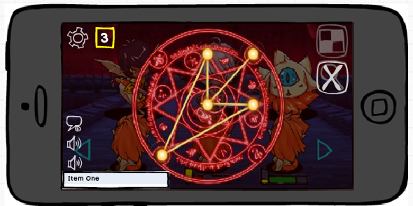
戴手套？你是嫌弃怪物脏么？ | 如何退出画符模式？是否不画完就不能退出？ |  |  |  | 每张符咒有错误次数限制n，玩家画错n次，则画符失败，扣除道具，退出道具模式。
你嫌人脏人家还会跟你么？
道具都是直接能吃的东西，
不用烹饪。 | 玩家能看懂这个数字3是什么意思么？ |  |  |  | 提示画符剩余次数
而且怪物吃生食也无所谓，
有的人还能吃生的呢。
结论：画符改为动画，自动播放。 |  |  |  |  |  |  |  |  |  |  |  | 放弃使用图标

扣除道具的时机，是在开始的时候还是在结束的时候 |  |  |  |  | 进入画符后，意味着已经使用了符咒道具，则无论是否画符成功，都道具扣除；
 |  |  |  |  | 画符时，放弃使用图标在遮罩下层，不能点击。
 |  |  |  |  | 画符成功后，播放符咒施放动画。
 |  |  |  |  | 符咒的使用和施放动画需求可根据符咒种类配置。
前面说用符咒提高的是跟随概率 |  |  |  | 6. 怪物反应以及友好度上升动画、跟随概率上升动画
已补充 |  |  |  |  | 怪物反应
 | 画符成功和失败呢？ |  |  |  |  | 投喂正确 | 若玩家投喂的食物在该怪物的喜好范围内，则怪物播放投喂正确的动作，同时播放友好度上升动画。
 | 已补充 |  |  |  |  | 投喂错误 | 若玩家投喂的食物不在该怪物的喜好范围内，则怪物播放投喂错误的动作，此时友好度不上升，无友好度数值变化。
 |  |  |  |  |  |  | 若该怪物没有喜好食物，则都算作投喂错误。
 |  |  |  |  |  | 被施咒 | 动作或者特效待设计（需要与符咒道具的使用动画相配合）。
 |  |  |  |  |  | 怪物反应（投喂正确、投喂错误）动作待设计。
 |  |  |  |  | 友好度上升动画（投喂食物时使用）
好感度有没有初始值 | 是显示“好感度+10”还是显示“20+10”？ |  |  |  |  | 在怪物头左上方弹出“友好度达到【友好度增加到的数字】了哦”，数字从怪物头右上方冒出后上升1s变淡消失。
前一个切页 | 显示：友好度达到30了哦 |  |  |  |  | 数字根据3d形象根节点做相对位移。
 |  |  |  |  | 捕获成功率上升动画（使用符咒时使用）
 |  |  |  |  |  | 效果同友好度上升动画。
 |  |  |  |  |  | 文案内容：捕获成功率达到【捕获成功率达到的数值】了哦
 |  |  |  | 7. 若玩家使用了道具，则使用道具后自动退出道具模式，道具使用事件完成，退出道具图标隐藏，出现其他被隐藏的图标。
 |  |  |  | 若玩家没有使用道具，则只能通过点击“退出道具”按钮退出。
 |  |  | 状态变化提示君D
 |  |  |  | 含义 | 见《对局设计》文档的“对局节奏”切页
 |  |  |  | 形象
 |  |  |  |  | 被选中的使用道具的怪物模型闪烁，作为被选中的提示。
 | 关于道具抓宠，辛师傅以前说一场战斗20s，20s我需要用放大镜观察怪喜欢吃啥，然后用一次道具后中间就有间隙，要保证多次用道具的间隙小于20s，才能保证最高概率抓宠（非付费），太难了，中间要是在插入摸摸，更难了
 | 首先是20s一场的战斗，多数为副本中的小怪对局， | 摸摸方式
 | 这种怪本身数量就很多，你用照妖镜看一次他爱吃啥， |  | 在对局战斗中，通过点击摸摸图标进入摸摸模式。 |  |  |  |  |  | 参考示例
 | 以后基本也不用看了，直接投喂就行了。 |  | 进入摸摸模式，游戏屏幕中出现一个小手状的图标。
 |  |  | 图标默认出现在屏幕中央。
 |  |  | 摸摸图标右下角有数字显示当前对局可进行的摸摸次数。
 |  |  | 若次数减少到0，则显示0，且摸摸图标置灰，不响应点击。
 |  |  | 玩家操作
 |  |  |  | 移动+选中摸摸对象（拉镜头之前）
 |  |  |  |  | 手状图标跟随玩家手指移动而移动，玩家手指离开屏幕时，图标停留在手指离开处。
如果是在感应区域，算点击么 |  |  |  |  | 玩家手指离开屏幕后，回到屏幕，手状图标移动到玩家手指落点处（图标中心与落点重合），若点击到可摸摸的怪物，算作点击了怪物。
如果是在感应区域，算点击么 |  |  |  |  | 若玩家手指不离开屏幕进行滑动，则判定为拖动操作，手状图标跟随玩家手指移动而移动，若经过可摸摸的怪物，不算作点击。
 |  |  |  |  | 若玩家手指进行点击操作，则判定玩家是否点击到可以摸摸的怪物。
 |  |  |  |  | 点击操作时，若玩家点击了UI图标，处理见“屏蔽操作”、“中断摸摸模式的操作”以及“不影响摸摸模式的操作”说明。

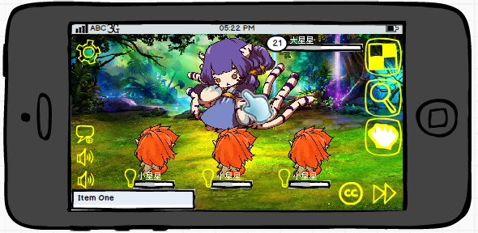

 |  |  |  | 摸摸（选中摸摸对象拉近镜头后）
 | 操作叫摸摸，结果点击才算摸成功，十分不合理 |  |  |  | 玩家手指点击到怪物友好度部位感应区域，算做完成一次摸摸点击操作，完成规定数量的次数，才算成功完成一次摸摸操作，增长对应友好度。
 | 单手指点击也是一种摸啊~调戏~ |  |  |  | 怪物友好度部位感应区域：
 |  |  |  |  |  | 镜头变换前
 |  |  |  |  |  |  | 以“怪物提升好感度的摸摸位置"配置的怪物摸摸位置的dummy点为中心，以30cm（暂定）为半径区域。
 |  |  |  |  |  |  | 由于模型做动作可能造成位置变化，因此这个摸摸感应区域根据3d形象做相对位移。
 |  |  |  |  |  | 镜头拉近后
多个点，以哪个为中心？ |  |  |  |  |  |  | 以“怪物提升友好度的摸摸位置"配置的怪物摸摸位置的dummy点为中心，以50cm（暂定）为半径区域。
镜头变化没懂，变成什么样的？描述不清晰 |  |  |  |  |  |  | 由于模型做动作可能造成位置变化，因此这个摸摸感应区域根据3d形象做相对位移。
前面你说镜头拉近了，这里一点都没提到镜头拉近的事情呀，所以没理解 |  |  |  |  |  |  | 若怪物有多个友好度感应点，则会有多个“以dummy点为中心，以50cm（暂定）为半径区域”的感应区域，
 |  |  |  |  |  |  | 多个感应区域重合不影响玩家操作，只要点击到友好度感应区域内（无论是哪个dummy点形成的），都算作成功点了一次。
 |  |  |  |  |  | PS：这个地方为什么加了个“镜头变换后”呢，因为镜头变换前作为选摸摸怪物的操作时间，选中了可摸摸的怪物后，
 |  |  |  |  |  | 镜头变换，变为真正摸摸的操作时间，所以呢，这个感应区域存在于镜头变换后，所以呢，懂了吧。
 |  |  |  |  | 点击到的判定：
 | 点击是说以手指抬起时位置，算作落点么？ |  |  |  |  | 检测玩家手指点击点落在怪物友好度部位感应区域内，则判定为点击到，否则不算做点击到。
这个不对呀，上面说滑过不算点击，但是又把手指落下当做点击到，感觉有冲突呀 |  |  |  |  |  | 点击是说手指落下的位置，算作落点，若在感应区域内，点成功一次。
手指落下不就是点击么 = =？那怎样算几点撒？ |  |  |  |  |  | 若此后手指不离开滑动，划拉多久多远都白划拉，不算。
 |  |  |  |  | 点击时小手图标表现：
 |  |  |  |  |  | 小手图标的手指动态做摸摸动作，类似以下两个贴图进行切换。

 |  |  |  |  |  |  |  | 或者

 |  |  | 摸摸过程（针对单次摸摸操作）
 |  |  |  | 是指玩家点击到怪物A后出现的变化，作为插入事件处理。
 |  |  |  | 怪物A只能为敌方怪物中的一只。
 |  |  |  | 若玩家点击自己的怪物，则在怪物身上出现禁止使用的图标，闪烁两次后消失。
NO
 |  |  |  | 禁止使用图标类似效果
 |  |  |  | （最好能好看点撒~）
 |  |  |  | 若玩家点击的是不可抓取的怪物，则屏幕弹出IM提示：你不能摸人家啦！人家不会跟你走的！
 |  |  |  | 若选择的怪物友好度已经达到100了，则选择该怪物时，弹出IM提示：咱俩友好度已经100了，不要再摸啦！
 |  |  |  | 镜头变化
镜头拉倒什么程度，如果想点的方便，建议镜头中只有要摸的怪物自己 |  |  |  |  | 镜头拉近怪物A，其余全部怪物隐藏。
阔以~ |  |  |  | UI变化
不是其余怪物隐藏，是镜头拉近到只能看到要摸的怪，其他怪在屏幕外 |  |  |  |  | 隐藏加速图标、托管图标、背包图标、照妖镜图标。
镜头拉伸不一定所有情况都能达到这种效果 | 设置图标不是在右下角么？ |  |  |  | 屏幕左上角设置图标右侧出现一个带翅膀的桃心。
 | 可能会变化，暂定 |  |  |  | 出现方式：桃心从屏幕上方飞下来，停留在图示位置。
 | 设置要是不在那了，桃心就靠边 |  |  |  | UI动画（玩家非点击时）：
 |  |  |  |  |  | 翅膀煽动，带着桃心在小范围内上下飞动，桃心内部液体随着桃心跳动有动态效果。
 |  |  |  |  | 桃心内部飞入时是空心的，随着玩家点击次数的增加，桃心内由下向上，由空至满进行液体填充。
 |  |  |  |  | 若玩家又去摸了错误的位置，桃心内液体不增长。
 |  |  |  |  | UI动画（玩家点击时）：
 | 勘误，”阔以“应为”可以“ |  |  |  |  | 在非点击动画的基础上，增加桃心上方，向外散出小桃心，伴随星星点点的也可以，桃心内的液体很动态的向上填充，可爱满满的动态感。
 | 阔以~ |  |  |  | 填充时，每次点击操作上升的高度计算：
 |  |  |  |  |  | 假设桃心高度为a，每次点击上升高度为b，点满桃心需要点击x次，则由b/a=1/x，可得b=a/x。
 |  |  |  |  | 桃心内的数字：
 |  |  |  |  |  | 作为每次摸摸的时间倒计时。

 |  |  |  | 参考

 |  |  |  | 怪物反馈
 |  |  |  |  | 怪物会根据玩家摸摸的操作结果做出不同反馈：
 |  |  |  |  | 玩家点击到错误位置时，怪物无反应，在点击位置出现错误图标提示玩家摸错了，图标出现停留0.5秒消失。
 |  |  |  |  |  | 错误图标类似效果 |  | 或者 |  | 生气的Q版怪物头
 |  |  |  |  |  | （最好能好看点撒~）

 |  |  |  |  | 玩家点击到正确位置时，触摸点左上方向上冒出桃心，桃心在上升过程中由小变大，最后消失，效果在玩家摸摸的过程中一直持续。
 |  |  |  |  | 桃心根据3d形象根节点做相对位移。
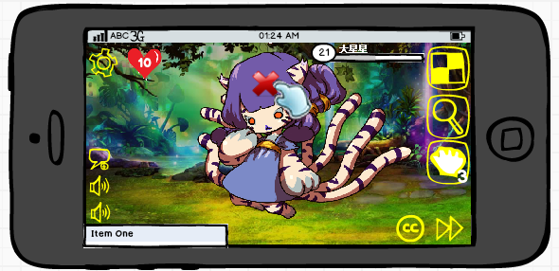
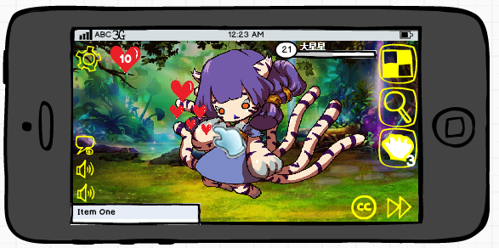

 | 请允许我吐槽一下，这简直就是中二晚期 |  | 完成摸摸提示
 | 纳尼~ |  |  | 方案一
傻萌傻萌的~perfect~ |  |  |  |  | 当左上角桃心填充满时，即完成摸摸操作，增加摸摸操作提升的怪物友好度数值。
不是萌，是傻=。= |  |  |  |  | UI表现：从怪物胸部向外冒出一个大的桃心，由小变大，最后爆掉，然后怪物头左上方冒出友好度增长到的数值（表现同使用道具的情况）。
请想象一下大猩猩做这种动作 |  |  |  |  | 怪物表现：怪物捂脸，扭动身体、小幅度跺脚做害羞动作。
萌！ |  |  |  |  | 完成摸摸后，再次摸到正确位置，则显示已满状态的桃心，继续摸摸无效果，即每个怪物每次对局只能通过摸摸操作增长一次友好度。
方案二感觉与妲己世界观有关系，可以考虑使用 |  |  |  | 方案二
 |  |  |  |  | 当左上角桃心填充满时，即完成摸摸操作，增加摸摸操作提升的怪物友好度数值。
尾巴在哪请问 |  |  |  |  | 被妲己附身的玩家从小手后钻出，冲到目标怪物身旁，围绕其转一圈，手中散落桃花之类的特效后，飞回摸摸图标中。
额，以前小手图标想用尾巴的，这忘改了。 |  |  |  |  | UI表现：从怪物胸部向外冒出一个大的桃心，由小变大，最后爆掉，然后怪物头右上方冒出友好度增长数值（表现同使用道具的情况）。
 |  |  |  |  | 怪物表现：怪物捂脸，扭动身体、小幅度跺脚做害羞动作。
 |  |  |  |  | 完成摸摸后，再次摸到正确位置，则显示已满状态的桃心，继续摸摸无效果，即每个怪物每次对局只能通过摸摸操作增长一次友好度。
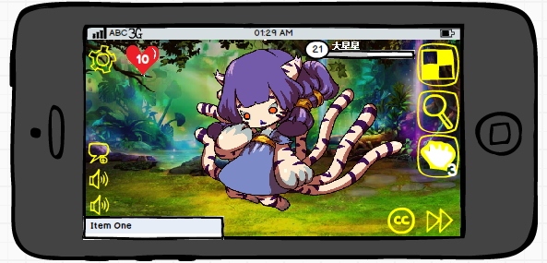

好感度达到100了哦

 |  |  | 退出摸摸模式
 |  |  |  | 情况
 |  |  |  |  | 第一种情况：成功完成一次摸摸操作
 |  |  |  |  |  | 镜头拉回正常对局镜头，隐藏怪物出现，手状图标消失，左上角设置按钮旁的桃心图标飞出界面（向上飞出），
 |  |  |  |  |  | 同时摸摸图标右下角可摸摸次数减1，插入事件结束，恢复正常对局流程。
 |  |  |  |  | 第二种情况：规定时间内没有完成摸摸操作
 |  |  |  |  |  | 倒计时到0后，屏幕中间弹出IM提示：摸摸时间结束了哦~没有完成规定摸摸呢，客官下次再来吧~
 |  |  |  |  |  | 不扣除摸摸次数。
 |  |  |  |  | 第三种情况：未达到规定时间，玩家主动退出摸摸模式
 |  |  |  |  |  | 选中摸摸对象前
 |  |  |  |  |  | 点击摸摸图标，直接退出，不扣除摸摸次数。
 |  |  |  |  |  | 选中摸摸对象后（镜头拉伸后）
 |  |  |  |  |  |  | 点击摸摸图标，弹出二级提示框，点击“继续摸会”按钮，关闭二级，继续摸；点击“摸够了”按钮，退出摸摸模式，
 |  |  |  |  |  |  | 镜头拉回正常对局镜头，隐藏怪物出现，手状图标消失，左上角设置按钮旁的桃心图标飞出界面（向上飞出），
 |  |  |  |  |  |  | 同时摸摸图标右下角可摸摸次数减1，插入事件结束，恢复正常对局流程。
没有完成摸摸哦，现在退出会损失一次摸摸的机会呢！
继续摸会
摸够了

 |  |  |  | 退出操作
 |  |  |  |  | 第一种情况：自动退出。
 |  |  |  |  | 第二种情况：自动退出。
 |  |  |  |  | 第三种情况：点击摸摸图标。
 |  |  | 屏蔽操作
 |  |  |  | 处于摸摸模式中时，屏蔽集火目标的操作。
 |  |  |  | 处于摸摸模式中时，屏蔽换怪操作。
 |  |  | 中断摸摸模式的操作
为什么不像用道具一样全部禁掉呢 |  |  |  | 涉及操作
嗯嗯 |  |  |  |  | 镜头拉伸前，处于摸摸模式中时，玩家通过点击照妖镜图标。
嗯嗯了，没改呀 | 怪不是隐藏了么？ |  |  |  | 镜头拉伸前，处于摸摸模式中时，玩家通过换怪操作。
改了啊0.0 | 镜头拉伸前的 |  |  |  | 镜头拉伸前，处于摸摸模式中时，玩家通过点击道具图标进入道具模式。
拉镜头后禁掉，拉之前不需要禁掉。 |  |  |  |  | 镜头拉伸前，处于摸摸模式中时，玩家进行施放大招的操作。
选摸摸对象时候，没必要禁止， |  |  |  | 处理方法
减少变更其他操作的操作成本。 | 刚进入摸摸模式时，点摸摸按钮就能直接退出，而点其他按钮却要弹窗退出，为什么？ |  |  |  | 玩家进行对应操作后（点击照妖镜图标、点击道具图标），弹出二级提示框，
 | 已改
没有完成摸摸哦，现在退出会损失一次摸摸的机会呢！
 | 进入摸摸深度模式后，己方的怪已经隐藏了，战斗序列也已经暂停了，镜头也已经拉近了，请问如何长按怪物换怪？并且很多操作也不太合适，比如我点道具按钮，不能直接开背包，必须等镜头啥的回置才可以，这中间的时延对于用户来说是否在可接受范围内？
 | 已改

继续摸会
摸够了

 |  |  |  |  | 点击“继续摸会”按钮，关闭二级，继续摸；点击“摸够了”按钮，退出摸摸模式，扣除一次摸摸次数，进入对应模式（照妖镜模式/道具模式）。
 |  |  |  |  | 玩家进行对应操作后，直接退出摸摸模式，进入对应模式的处理流程，不做提示。
 |  |  | 不影响摸摸模式的操作
 |  |  |  | 选中摸摸对象前（镜头拉伸前）
模式中时释放大招，还保留着原来的手的图标？ | 与前文矛盾，放物理大招的时候到底是算大招还是摸摸？另外点自己家怪物会出现个x结果放出了大招？ |  |  |  | 处于摸摸模式中时，玩家通过点击技能图标释放大招、点击加速图标、托管图标，完成对应操作，但不影响摸摸模式，摸摸小手图标仍然在，玩家可继续摸摸。
已改 | 已改 |  |  |  | 处于摸摸模式中时，玩家通过点击设置图标，进入设置模式，若玩家关闭设置返回游戏，则不中断摸摸模式，摸摸小手图标仍然在，玩家可继续摸摸。
 |  |  |  | 选中摸摸对象后（镜头拉伸后）
 |  |  |  |  | 屏蔽施放大招、加速、托管、施放大招、使用道具、使用照妖镜、换怪操作（因为按钮被隐藏了）。
 |  |  |  |  | 玩家通过点击设置图标，进入设置模式，摸摸倒计时暂停，记录已经摸到的状态，若玩家关闭设置返回游戏，则不中断摸摸模式，摸摸小手图标仍然在，玩家可继续摸摸，恢复倒计时及之前已经摸到的状态。
 |  |  | 状态变化提示君C
 |  |  |  | 含义 | 见《对局设计》文档的“对局节奏”切页
 |  |  |  | 形象
 |  |  |  |  | 被选中的摸摸怪物模型闪烁，作为被选中的提示。
 | 摸摸好复杂，我已流失 | 妲己魅惑
 | ( ^_^ )/~~拜拜 |  | 在对局战斗中，通过点击魅惑图标进入妲己魅惑模式。
 |  |  | 进入魅惑模式，战斗序列不暂停，游戏屏幕中出现一个妲己尾巴的图标，尾巴摆动。
 |  |  | 图标默认出现在屏幕中央。
 |  |  | 图标跟随玩家手指移动而移动，玩家手指离开屏幕时，尾巴停留在手指离开处摆动。

媚术

魅惑敌人
3
 |  |  |  |  |  |  |  |  | 魅惑图标 |  | 图标右下角记录本对局剩余可魅惑次数
 |  |  |  |  |  |  |  |  |  |  | 成功魅惑一次，减1
 |  |  |  |  |  |  |  |  |  |  | 可操作次数为0时，图标置灰。

 |  |  | 玩家操作
 |  |  |  | 玩家点击敌方任一只怪物，则完成施展媚术操作。
 |  |  |  | 可操作怪物：只能对敌方怪物释放媚术，若玩家点击自己的怪物，则在怪物身上出现禁止释放的图标，闪烁两次后消失。

NO
 |  |  |  | 禁止使用图标类似效果
 |  |  |  | （最好能好看点撒~）
 |  |  | 操作表现
 |  |  |  | 玩家选择释放媚术对象（怪物）后，播放媚术释放动画。
 |  |  |  | 动画表现：
 |  |  |  |  | 妲己从摆动的尾巴后钻出，现出真身（如果可以，这里能时时读取玩家的妲己已经有几个尾巴了最好，根据玩家妲己的尾巴数量展示妲己），
 |  |  |  |  | 然后妲己冲到目标怪物身旁，围绕其转一圈，手中散落桃花之类的特效后，妲己飞回媚术图标中。
 |  |  | 怪物反馈
 |  |  |  | 怪物会对妲己媚术做出反馈。
 |  |  |  | 表现：妲己飞走后，从怪物胸部向外冒出一个大的桃心，由小变大，最后爆掉，然后怪物头右上方冒出好感度增长数值（表现同使用道具的情况）。
 |  |  |  | 效果同摸摸。
 |  |  | 退出魅惑模式
 |  |  |  | 是指点击魅惑图标后，没有选择释放媚术目标而退出魅惑模式的情况。
 |  |  |  | 点击魅惑图标，尾巴图标消失，退出魅惑模式。
 |  |  |  | 没有经过操作退出魅惑模式，可魅惑次数不减少。
 |  |  | 屏蔽操作
 |  |  |  | 处于魅惑模式中时，屏蔽集火目标的操作。
 |  |  | 中断魅惑模式的操作
 |  |  |  | 处于魅惑模式中时，玩家通过点击照妖镜图标，进入照妖镜模式，中断魅惑模式。
 |  |  |  | 处于魅惑模式中时，玩家通过换怪操作（长按对应怪物），进入换怪模式，中断魅惑模式。
 |  |  | 不影响摸摸模式的操作
 |  |  |  | 处于魅惑模式中时，玩家通过点击技能图标释放大招、点击加速图标、托管图标，会完成对应操作（释放大招、加速、托管），但不影响魅惑模式，魅惑尾巴图标仍然在，玩家可继续魅惑。
 |  |  |  | 处于魅惑模式中时，玩家通过点击设置图标，进入设置模式，若玩家关闭设置返回游戏，则不中断魅惑模式，魅惑尾巴图标仍然在，玩家可继续魅惑。

